公共必修课
外国语学院19-20春公共课补考信息
序号 | 考试日期 | 考试时间 | 课程号 | 课序号 | 课程名 | 考试教师 | 考试平台 | 微信群二维码
1 | 2020-05-30 | 13：15-15：15 | 100925M018 | 各课堂 | 高级学术英语Ⅰ | 蔡坤 | 云班课 | 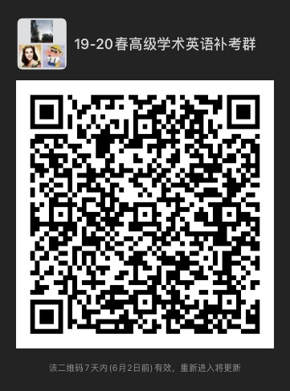
2 | 2020-05-30 | 13：15-15：15 | 100925M019 | 各课堂 | 基础学术英语Ⅰ | 王文征 | 云班课 | 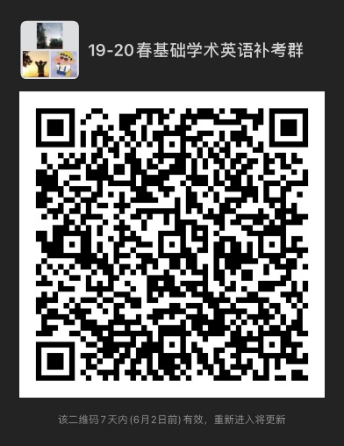
3 | 2020-05-30 | 15：30-17：30 | 100925M020 | 各课堂 | 通用大学英语Ⅰ | 杜芳芳 | 云班课 | 